Sheet1
附件1-采购清单
序号 | 产品名称 | 产品技术指标 | 单位 | 数量 | 图片 | 单价 | 合价
1 | 人体全身肌肉附内脏器官解剖模型 | 缩小模型，高78cm，宽48cm，深14cm 功能特点： 该模型由全身肌肉、胸腹壁肌、上、下肢肌、颅顶骨、脑以及胸腹腔内脏器官等27个部件组成，并显示头颈部、躯干部、上、下肢骨、肌肉、肌腱、韧带、胸腹腔内脏器官、血管和脑等结构，共有238个部位指示标志。 尺寸： 材质：环保PVC材质、环保油漆、电脑配色、高级手工彩绘 | 套 | 10 | 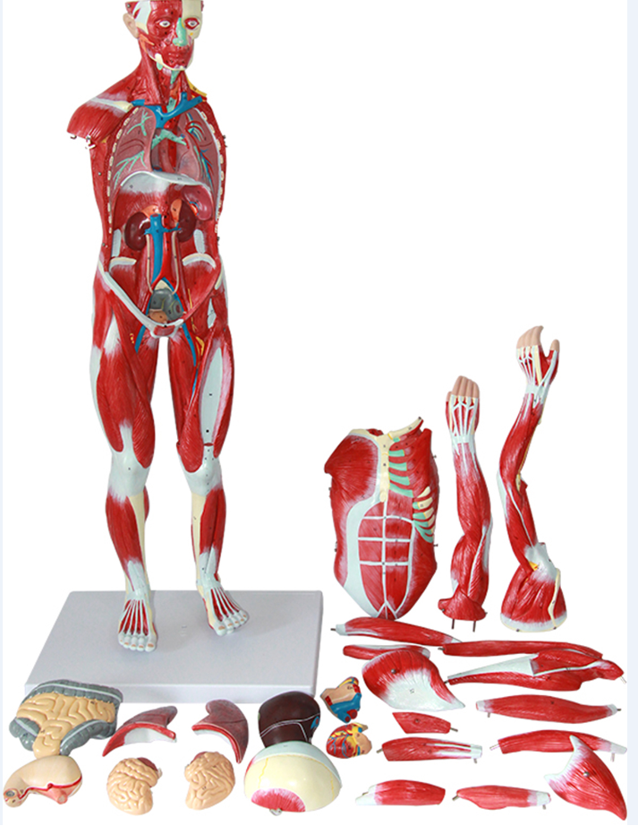 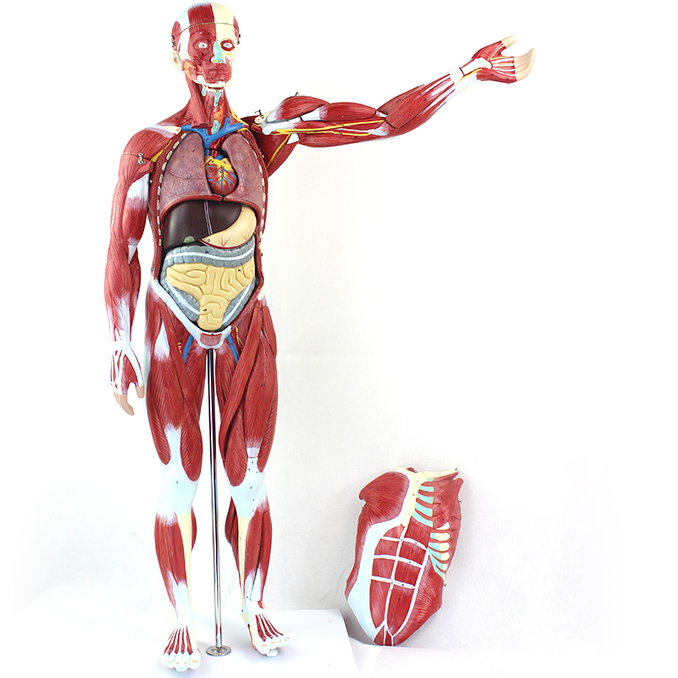
2 | 170CM人体骨骼韧带肌肉起止点模型 | 52*52*180CM 170CM人体骨骼模型 附韧带 肌肉起止点 数字标识 这是一个170CM人体的骨骼模型 采用亚洲人骨骼为蓝本进行设计和开发。包括了以下设计 1.全新设计的关节韧带 2.设计了尸骨的纹理，使骨骼模型更加的仿真 3.依据奈特解剖图谱， 设计标注了多达164项数字标识 让使用者更好的理解和熟悉骨骼构造 52*52*180CM 全新材料，采用环保哑光PVC材料，安全无毒，无异味 5.肌肉起止点，纯手工描绘 6.整体骨骼纯手工串制 7.配备了三颗，可拆装牙齿，尖牙，切牙，磨牙 8.设计了椎间盘突出显示 8.设计了椎间盘突出显示 | 套 | 10 | 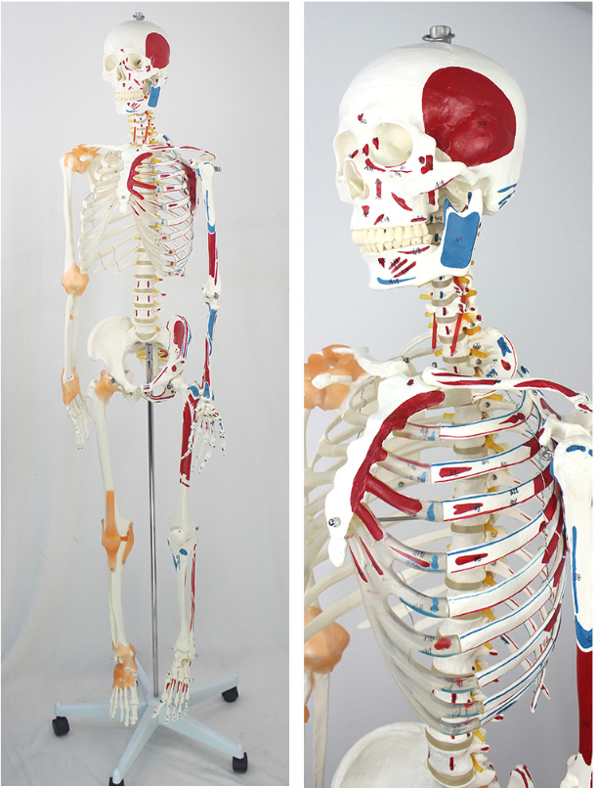
3 | 人体血液循环模型 | 自然尺寸的1/2，高86cm，宽30cm，厚5cm 血液循环模型 功能特点：该模型显示全身血液循环的主要动脉和静脉等结构，共有81个部位指示标志。 尺寸：自然尺寸的1/2，高86cm，宽30cm，厚5cm 材质：优质PVC材料、优质油漆、电脑配色、高级彩绘 | 套 | 10 | 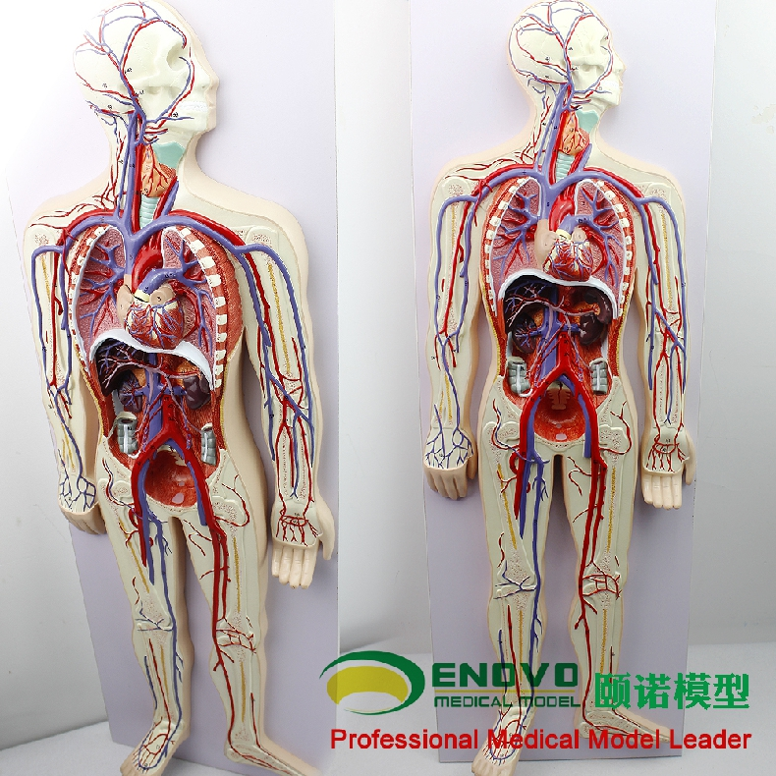
4 | 眼球与眼眶附血管神经放大模型 | 尺寸：放大，高28cm，宽32cm，厚41.5cm 模型由眼眶、眼球壁、巩膜、脉络膜和视网膜、玻璃体、眼球外肌以及眼眶壁和鼻甲9个部件组成，可拆设计 详尽的展示了示眼（包括眼球壁和内容物）、眼副器（包括眼睑、结膜、泪器和眼球外肌）以及眼的血管和神经等结构，共有97个 部位指示标识。以方便使用者对照参考 尺寸：放大，高28cm，宽32cm，厚41.5cm | 套 | 10 | 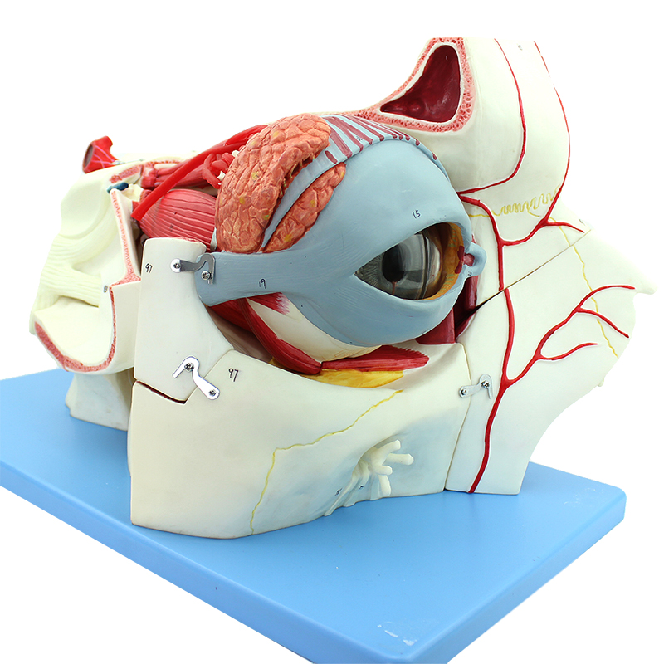
5 | 人体耳解剖模型 可拆分5部件 | 尺寸：放大4倍，高21cm，宽33cm，厚23cm 该模型的颞骨岩部外耳道部分可移动、迷路可拿起并打开，鼓膜、锤骨、砧骨可分离。由外耳、中耳、颞骨岩部和内耳迷路等5个部件组成，并显示耳廓、外耳道、中耳鼓室、鼓膜和听小骨、咽鼓管以及颞骨岩部和内耳迷路等结构，详尽的展示了人体外耳，中耳和内耳的各个解剖结构 共有数十个部位指示标示。 尺寸：放大4倍，高21cm，宽33cm，厚23cm 材质：环保PVC材料、环保油漆、电脑配色、高级纯手工彩绘 | 套 | 10 | 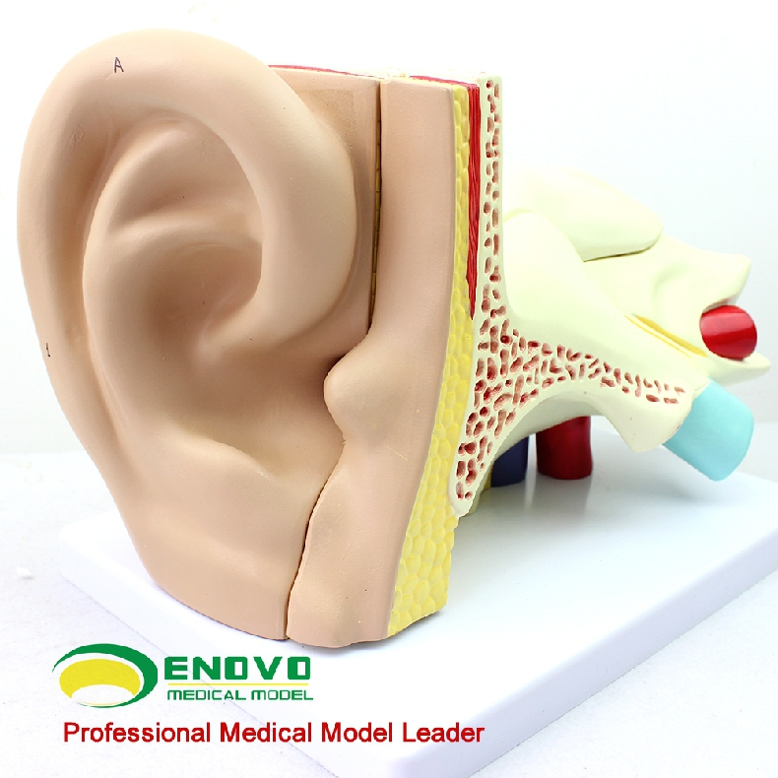
6 | 人体男女性泌尿系统模型 | 该模型采用大板尺寸，整合了男性盆腔正矢状切面和女性盆腔正中矢状切面的解剖结构，并且另外设计了人体泌尿系统，详细的展示了男性泌尿生殖和女性泌尿生殖的解剖结构形态 是医学教学和学，医患沟通不可多得的一款产品 尺寸：５３*３８*６CM | 套 | 10 | 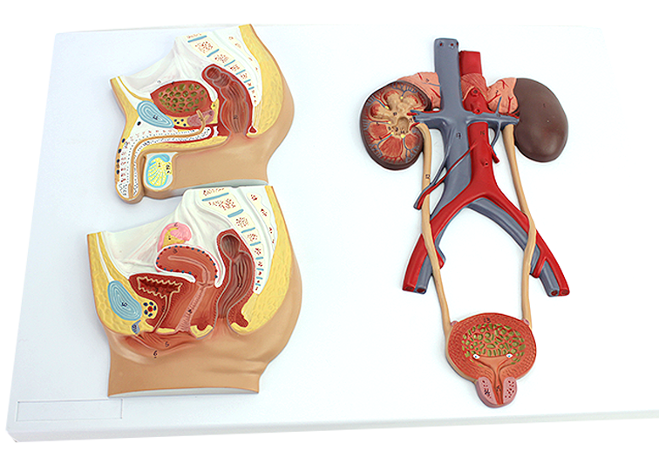
7 | 人体呼吸系统 | 人体呼吸系统和肺泡放大 作者：呼吸系统地形模型，包括口鼻腔，喉，气管，支气管和支气管树小学。上呼吸道切片是沿矢状面内侧。与血管（约朝通讯生活大小）是国内优秀的细节表现出肺泡。 Size: 53x38x6 cm Weight: 2200 g | 套 | 10 | 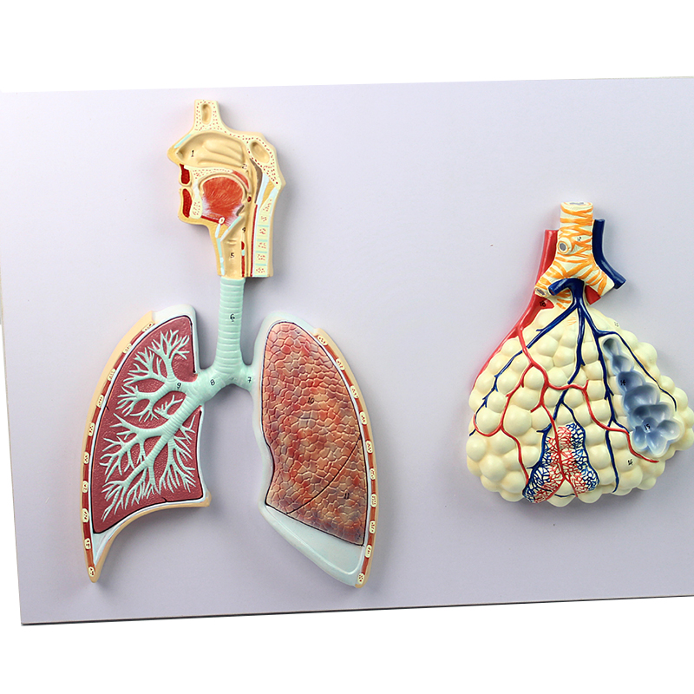
8 | 人体神经系统模型 可拆分2部件 | 特点：该模型显示中枢神经脑和脊髓、周围神经脊神经等结构，包括从中枢发出到身体各部的脊神经（臂从桡神经、尺神经、正中神经、腰丛股神经骶丛坐骨神经等）等结构，共有33个部位指示标志。 尺寸：约为自然尺寸的1/2，高83cm，宽30cm，深5cm 材质：优质PVC、优质油漆、电脑配色、高级彩绘 | 套 | 10 | 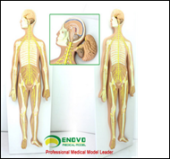
9 | 人体淋巴系统 | 淋巴系统模型是一种仿真教学模型，精细的手工描绘了淋巴系统的各个组成部分 ，显示全身淋巴管道、淋巴器官等结构，并且设计了几十个部位指示标识，模型采用环保PVC材料制成，外形逼真，用于陈列展示以及人体解剖教学时作为直观的演示教具，是展示人体淋巴系统结构目前国内尽逼真的专业级医学模型。 采用大板尺寸：高76cm,宽49cm,厚8.5cm | 套 | 10 | 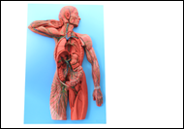
10 | 人体内分泌系统 | 内分泌系统系统 该模型显示了以下人体内分泌器官的外部结构：垂体腺，甲状腺，肾上腺，睾丸，胰腺，甲状旁腺，卵巢。 Size: 53x38x7 cm Weight: approx. 1300 g | 套 | 10 | 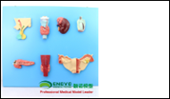
 | 合计 |  |  |  | 元

 | 注：
 | 1、以人民币报价，价格为交钥匙价，包括但不限于货物成本、利润、运输费（含保险费）、装卸费、安装调试费、检测验收费、售后服务费以及与本项目有关的所有税、费；采购人无须另向中标供应商支付其他任何费用。

 | 供应商：（公章）

 | 日期：

 | 联系方式：

